상품제안서
모나리자 부자되는집 휴지 35m 12롤 | 상품코드: S47305

 |  |  |  |  |  |  | 02-713-8555 | www.synergygift.co.kr
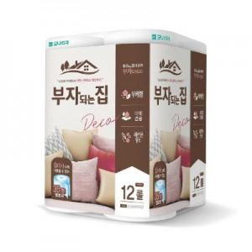

【상세/제작정보】 | <p><span style="font-size: 14pt;">※ 포장이 불가한 상품입니다.</span></p><p><span style="font-size: 14pt;">※ 스티커 제작시 별도 발송, 제품까지 수령 후 직접 부착작업 필요합니다.</span></p>

【인쇄/포장옵션】 | 스티커 / 포장불가능

【공급단가】 | 수량 | 50~ | 100~ | 300~ | 1,000~ | 3,000~
*VAT별도 | 단가 | 5,460원 | 5,160원 | 4,910원 | 4,780원 | 4,700원

【상품 URL】 | https://www.synergygift.co.kr:443/src/goods_detail.php?gdno=47305

